Список дефектов
Баг репорт мобильного приложения "Красное&белое"
Краснов В.Н.
05.05.2023г. 18-00
SAMSUNG GALAXY S21 5G /SM-G991B/DS

№ | Summary | Descriprion | Steps to reproduce | Severity | Priority | Screenshot 1 | Screenshot 2
1 | Буква Ы в надписи "Отзывы" на странеце товара в каталоге смещается на следующую строчку. | Буква Ы в надписи "Отзывы" на странеце товара в каталоге смещается на следующую строчку. Actual result: Слово "Отзывы" разделено на -Отзыв- и -Ы-, прописывается на 2-х строчках. Expected result: Слово "Отзывы" написано на одной строке без разрыва. Requirement ID: чтение Reproduced on: SAMSUNG GALAXY S21 5G /SM-G991B/DS Reproducibility: всегда Workaround: нет | 1. Открыть моб. приложение "К&Б" 2. кликнуть Каталог 3. кликнуть любой раздел, например "Коньяк, бренди" 4. кликнуть на любой товар. | Trivial | Normal | 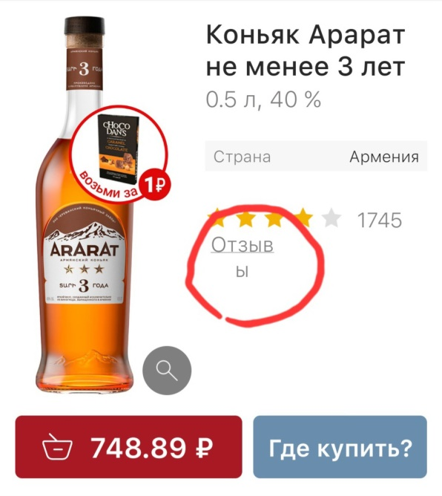
2 | На Иконке приложения горит индикация непрочитанного уведомления, найти его внутри приложения невозможно. | На Иконке приложения горит индикация непрочитанного уведомления, внутри приложения данная индикация отсутствует, непонятно, в каком разделе меню его искать. Actual result: Индикация непрочитанного уведомления внутри приложения отсутствует. Expected result: Индикация непрочитанного уведомления отображается на кнопке раздела меню. Requirement ID: удобство пользования Reproduced on: SAMSUNG GALAXY S21 5G /SM-G991B/DS Reproducibility: всегда Workaround: нет | 1. найти иконку приложения на экране моб.устройства. 2. убедится, что на изображении иконки горит индикация непрочитанного уведомления 3. Открыть моб. приложение "К&Б" | Major | Normal | 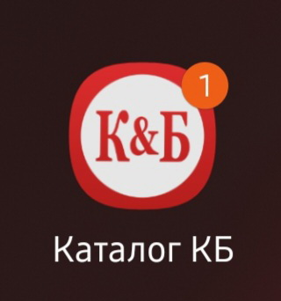 | 